4.1
パターンNo | テスト対象 | テスト方式 | 説明 | 前提条件 | 処理条件 | 予想結果
4.1 | 修正画面 | 正常 | 編集不可確認 | 入力年欄にデータが入力されていること | 入力年欄をクリックする | 選択できないこと（編集不可）

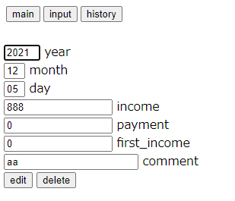
クリックしても編集できない

4.2
パターンNo | テスト対象 | テスト方式 | 説明 | 前提条件 | 処理条件 | 予想結果
4.2 | 修正画面 | 正常 | 編集不可確認 | 入力月欄にデータが入力されていること | 入力月欄をクリックする | 選択できないこと（編集不可）

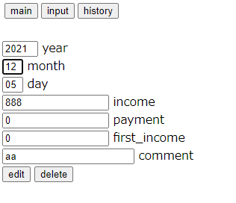

クリックしても編集できない

4.3
パターンNo | テスト対象 | テスト方式 | 説明 | 前提条件 | 処理条件 | 予想結果
4.3 | 修正画面 | 正常 | 編集不可確認 | 入力日欄にデータが入力されていること | 入力日欄をクリックする | 選択できないこと（編集不可）

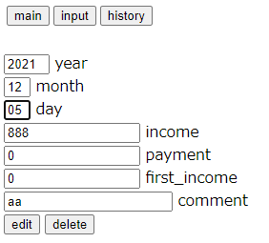

クリックしても編集できない

4.4
パターンNo | テスト対象 | テスト方式 | 説明 | 前提条件 | 処理条件 | 予想結果
4.4 | 修正画面 | 正常 | バリデーションチェック | 収入額以外は任意の正常値を入力 | 収入額に数字を入力して送信する。（1桁-13桁の間） | 履歴表画面に遷移すること

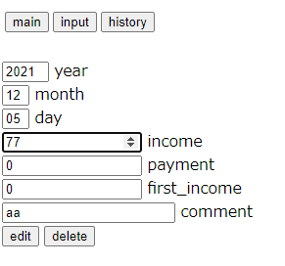
①

送信実行

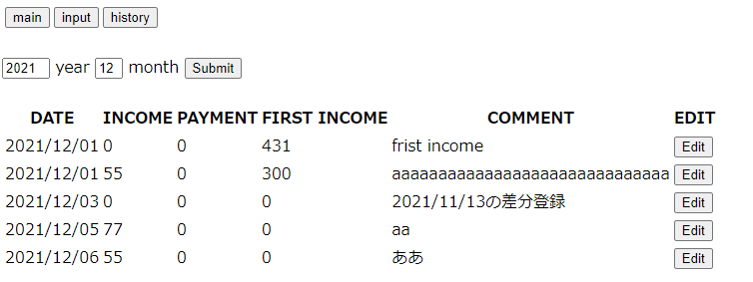
②

履歴表画面に遷移

4.5
パターンNo | テスト対象 | テスト方式 | 説明 | 前提条件 | 処理条件 | 予想結果
4.5 | 修正画面 | 正常 | バリデーションチェック | 支払額以外は任意の正常値を入力 | 支払額に数字を入力して送信する。（1桁-13桁の間） | 履歴表画面に遷移すること

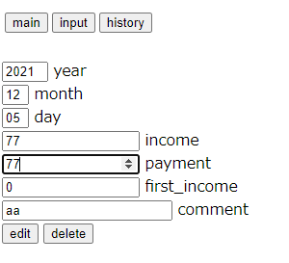
①

送信実行

②

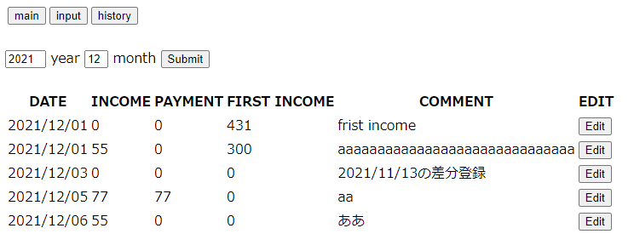

履歴表画面に遷移

4.6
パターンNo | テスト対象 | テスト方式 | 説明 | 前提条件 | 処理条件 | 予想結果
4.6 | 修正画面 | 正常 | バリデーションチェック | 期初金額以外は任意の正常値を入力 | 期初金額に数字を入力して送信する。（1桁-13桁の間） | 履歴表画面に遷移すること

①
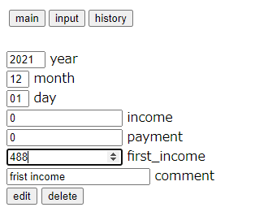

送信実行

②

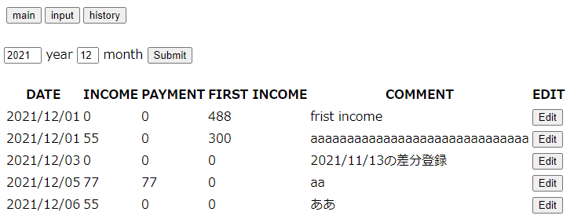

履歴表画面に遷移

4.7
パターンNo | テスト対象 | テスト方式 | 説明 | 前提条件 | 処理条件 | 予想結果
4.7 | 修正画面 | 正常 | バリデーションチェック | 備考以外は任意の正常値を入力 | 備考に任意の文字列を入力して送信する。 | メイン画面に遷移すること

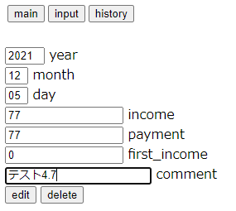
①

送信実行

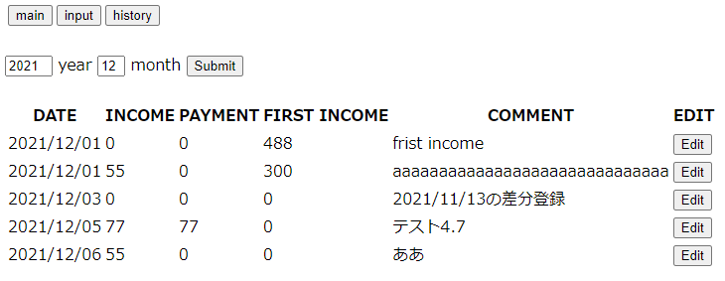
②

履歴表画面に遷移

4.8
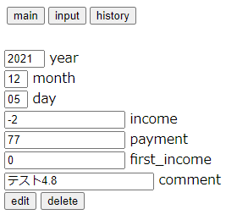
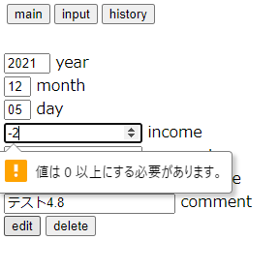
パターンNo | テスト対象 | テスト方式 | 説明 | 前提条件 | 処理条件 | 予想結果
4.8 | 修正画面 | 例外 | バリデーションチェック | 収入額以外は任意の正常値を入力 | 収入額にマイナス値を入力して送信する。 | 「値は0以上にする必要があります。」のメッセージが入力欄から表示されること

4.9
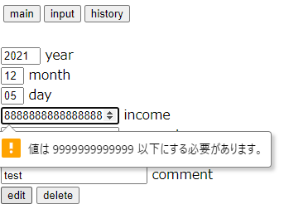
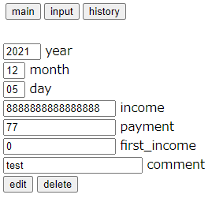
パターンNo | テスト対象 | テスト方式 | 説明 | 前提条件 | 処理条件 | 予想結果
4.9 | 修正画面 | 例外 | バリデーションチェック | 収入額以外は任意の正常値を入力 | 収入額に13桁以上の値を入力して送信する。 | 「値は9999999999999以下にする必要があります。」のメッセージが入力欄から表示されること

4.10
パターンNo | テスト対象 | テスト方式 | 説明 | 前提条件 | 処理条件 | 予想結果
4.10 | 修正画面 | 例外 | バリデーションチェック | 収入額以外は任意の正常値を入力 | 収入額に文字列を入力してみる | 入力できないこと

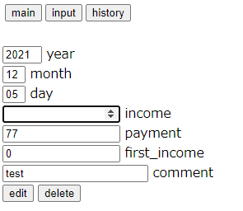
「ああ」を入力しても反映されない

4.11
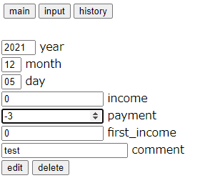
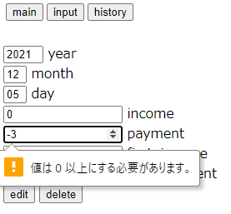
パターンNo | テスト対象 | テスト方式 | 説明 | 前提条件 | 処理条件 | 予想結果
4.11 | 修正画面 | 例外 | バリデーションチェック | 支払額以外は任意の正常値を入力 | 支払額にマイナス値を入力して送信する。 | 「値は0以上にする必要があります。」のメッセージが入力欄から表示されること

4.12
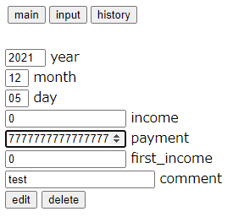
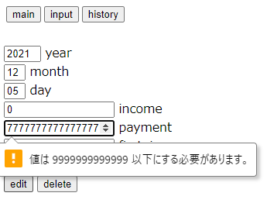
パターンNo | テスト対象 | テスト方式 | 説明 | 前提条件 | 処理条件 | 予想結果
4.12 | 修正画面 | 例外 | バリデーションチェック | 支払額以外は任意の正常値を入力 | 支払額に13桁以上の値を入力して送信する。 | 「値は9999999999999以下にする必要があります。」のメッセージが入力欄から表示されること

4.13
パターンNo | テスト対象 | テスト方式 | 説明 | 前提条件 | 処理条件 | 予想結果
4.13 | 修正画面 | 例外 | バリデーションチェック | 支払額以外は任意の正常値を入力 | 支払額に文字列を入力してみる | 入力できないこと

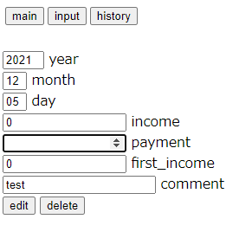

「ああ」を入力しても反映されない

4.14
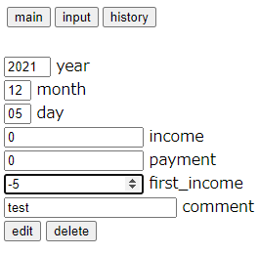
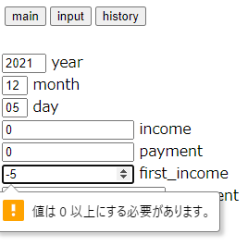
パターンNo | テスト対象 | テスト方式 | 説明 | 前提条件 | 処理条件 | 予想結果
4.14 | 修正画面 | 例外 | バリデーションチェック | 期初金額以外は任意の正常値を入力 | 期初金額にマイナス値を入力して送信する。 | 「値は0以上にする必要があります。」のメッセージが入力欄から表示されること

4.15
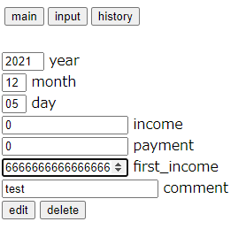
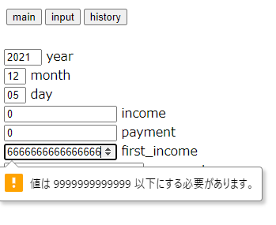
パターンNo | テスト対象 | テスト方式 | 説明 | 前提条件 | 処理条件 | 予想結果
4.15 | 修正画面 | 例外 | バリデーションチェック | 期初金額以外は任意の正常値を入力 | 期初金額に13桁以上の値を入力して送信する。 | 「値は9999999999999以下にする必要があります。」のメッセージが入力欄から表示されること

4.16
パターンNo | テスト対象 | テスト方式 | 説明 | 前提条件 | 処理条件 | 予想結果
4.16 | 修正画面 | 例外 | バリデーションチェック | 期初金額以外は任意の正常値を入力 | 期初金額に文字列を入力してみる | 入力できないこと

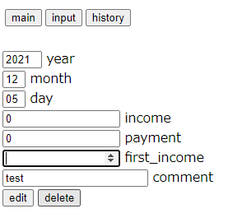

「ああ」を入力しても反映されない

4.17
パターンNo | テスト対象 | テスト方式 | 説明 | 前提条件 | 処理条件 | 予想結果
4.17 | 修正画面 | 例外 | バリデーションチェック | 備考以外は任意の正常値を入力 | 30桁以上の値を入力して送信する。 | 「全角15桁、半角30桁以下を入力してください」のメッセージが入力欄から表示されること

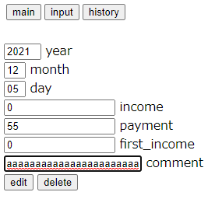
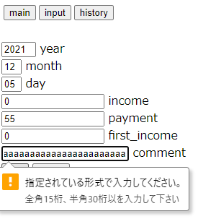
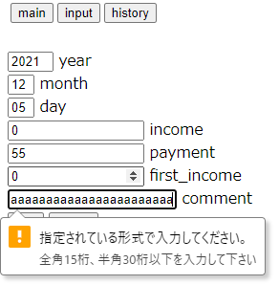

「a」を32桁入力
「30桁以’下’を」下が抜けていること確認NG
修正後、メッセージ確認

4.18
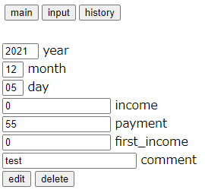
パターンNo | テスト対象 | テスト方式 | 説明 | 前提条件 | 処理条件 | 予想結果
4.18 | 修正画面 | 例外 | F5テスト | 画面が初期状態（操作なし）となること | F5を押す | 初期状態に表示する（履歴表画面から遷移したばかりの状態）

②
初期状態 |  |  |  | F5を押した後
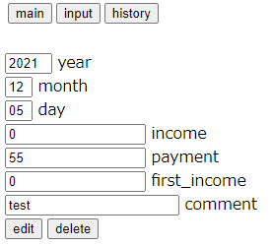
①

4.19
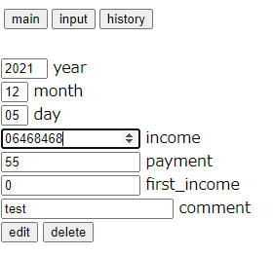
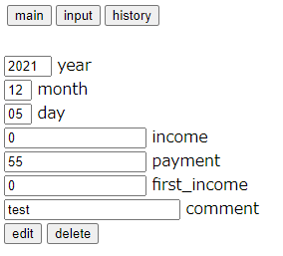
パターンNo | テスト対象 | テスト方式 | 説明 | 前提条件 | 処理条件 | 予想結果
4.19 | 修正画面 | 例外 | F5テスト | 画面が初期状態ではない（操作あり）となること | F5を押す | 初期状態に表示する（履歴表画面から遷移したばかりの状態）

②
③
初期状態 |  |  |  | 任意操作 | F5を押した後
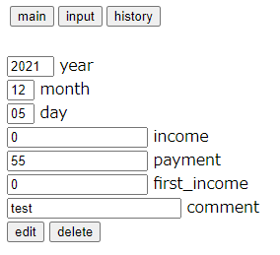
①

4.20
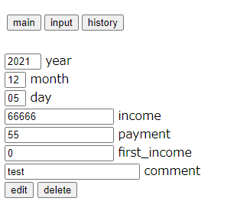
パターンNo | テスト対象 | テスト方式 | 説明 | 前提条件 | 処理条件 | 予想結果
4.20 | 修正画面 | 例外 | 戻るボタン | 修正画面で任意の項目を操作した後で任意の画面に遷移する | ブラウザの戻るボタンで修正画面に戻る | 操作した値が残っていること

初期状態 |  |  |  | 任意操作
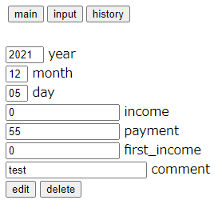
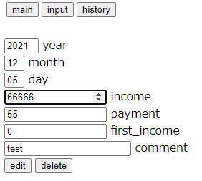

履歴表画面に遷移
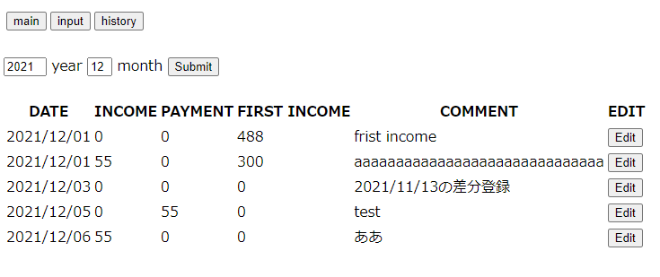

ブラウザの戻るボタンを押した後

4.21
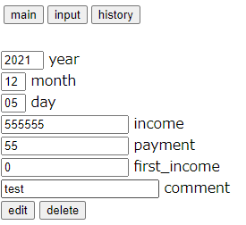
パターンNo | テスト対象 | テスト方式 | 説明 | 前提条件 | 処理条件 | 予想結果
4.21 | 修正画面 | 例外 | 進むボタン | 修正画面以外の画面から修正画面に遷移した後で任意の項目を操作後、戻るボタンを押下する | ブラウザの進むボタンで修正画面に戻る | 操作した値が残っていること

初期状態 |  |  |  | 任意操作
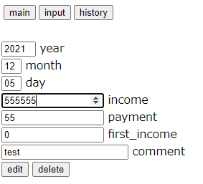

戻るボタンで履歴表画面に遷移
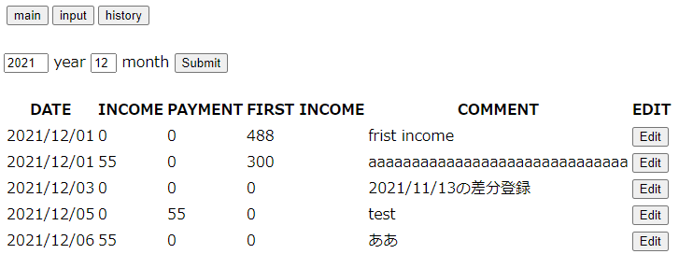

進むボタンで修正画面に戻る

4.22
パターンNo | テスト対象 | テスト方式 | 説明 | 前提条件 | 処理条件 | 予想結果
4.22 | 修正サーバー | 正常 | 削除 | 任意のデータを修正画面に表示すること | 削除ボタンを押す | 該当データが履歴表画面からなくなったことを確認する

履歴表画面から任意のデータを選択
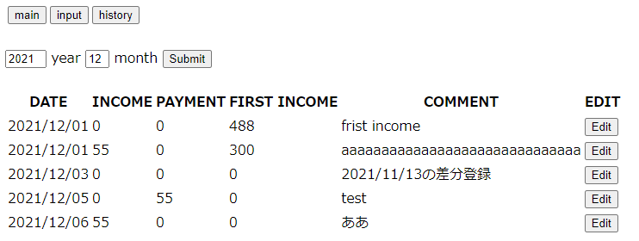

削除ボタンを押す
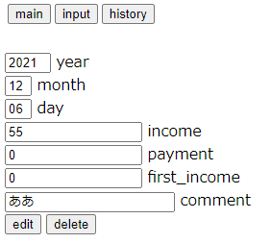

履歴表画面からデータが削除されていることを確認
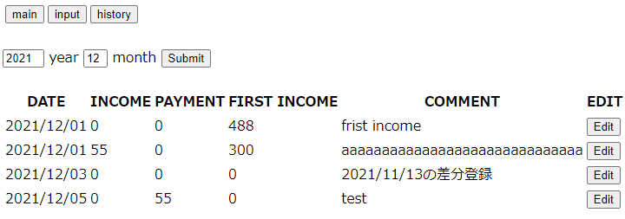

12/6分のレコードが消えていることを確認

4.23
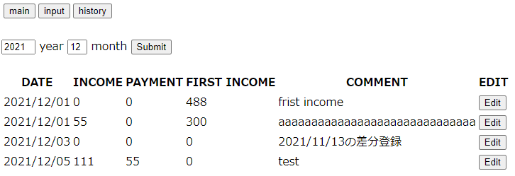
パターンNo | テスト対象 | テスト方式 | 説明 | 前提条件 | 処理条件 | 予想結果
4.23 | 修正サーバー | 正常 | 修正_現在年月 | 現在年月から選択したデータを修正対象にすること | 収入額のみ任意の値に修正後修正ボタンを押す | 該当データが収入額が修正された値で履歴表画面で表示されることを確認する

履歴表画面から任意のデータを選択する
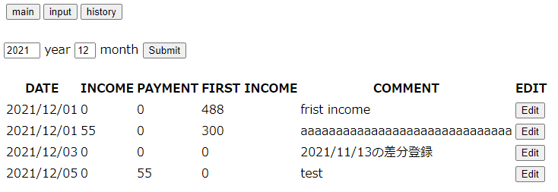

収入額に任意の値を入力して修正する
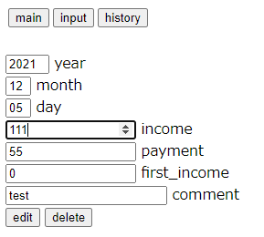

選択したデータの収入額が修正されていることを確認

4.24
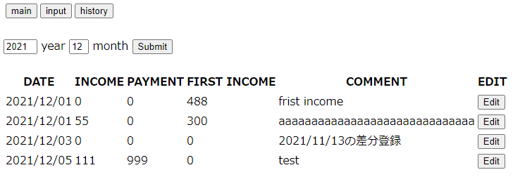
パターンNo | テスト対象 | テスト方式 | 説明 | 前提条件 | 処理条件 | 予想結果
4.24 | 修正サーバー | 正常 | 修正_現在年月 | 現在年月から選択したデータを修正対象にすること | 支払額のみ任意の値に修正後修正ボタンを押す | 該当データが支払額が修正された値で履歴表画面で表示されることを確認する

履歴表画面から任意のデータを選択する
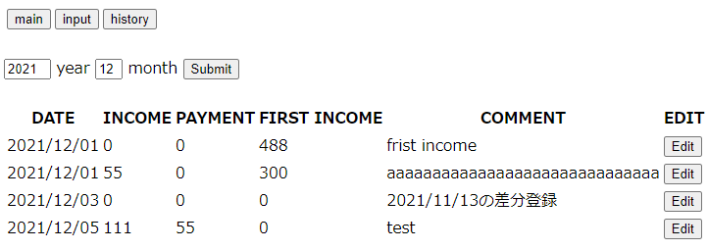

支払額に任意の値を入力して修正する
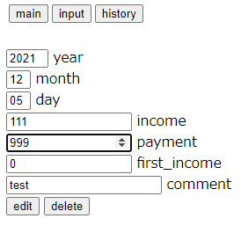

選択したデータの支払額が修正されていることを確認

4.25

パターンNo | テスト対象 | テスト方式 | 説明 | 前提条件 | 処理条件 | 予想結果
4.25 | 修正サーバー | 正常 | 修正_現在年月 | 現在年月から選択したデータを修正対象にすること | 期初金額のみ任意の値に修正後修正ボタンを押す | 該当データが期初金額が修正された値で履歴表画面で表示されることを確認する

履歴表画面から任意のデータを選択する


期初金額に任意の値を入力して修正する


選択したデータの期初金額が修正されていることを確認

4.26

パターンNo | テスト対象 | テスト方式 | 説明 | 前提条件 | 処理条件 | 予想結果
4.26 | 修正サーバー | 正常 | 修正_現在年月 | 現在年月から選択したデータを修正対象にすること | 備考のみ任意の値に修正後修正ボタンを押す | 該当データが備考が修正された値で履歴表画面で表示されることを確認する

履歴表画面から任意のデータを選択する


備考に任意の値を入力して修正する


選択したデータの備考が修正されていることを確認

4.27
パターンNo | テスト対象 | テスト方式 | 説明 | 前提条件 | 処理条件 | 予想結果
4.27 | 修正サーバー | 正常 | 修正_過去年月 | 現在年月より過去のデータを修正対象にすること | 収入額のみ既存よりプラスの値に修正後修正ボタンを押す | 修正日で収入額に値が入っているデータが生成されること。（コメントに「対象データ日付」の差分登録が記載されていること）

現在の年月より過去のデータ（現在:2021/12)


収入額のみ既存よりプラスの値に修正後修正ボタンを押す


修正日で収入額に値が入っているデータが生成されること。（コメントに「対象データ日付」の差分登録が記載されていること）

4.28

パターンNo | テスト対象 | テスト方式 | 説明 | 前提条件 | 処理条件 | 予想結果
4.28 | 修正サーバー | 正常 | 修正_過去年月 | 現在年月より過去のデータを修正対象にすること | 支払額のみ既存よりプラスの値に修正後修正ボタンを押す | 修正日で支払額に値が入っているデータが生成されること。（コメントに「対象データ日付」の差分登録が記載されていること）

現在の年月より過去のデータ（現在:2021/12)


支払額のみ既存よりプラスの値に修正後修正ボタンを押す


修正日で支払額に値が入っているデータが生成されること。（コメントに「対象データ日付」の差分登録が記載されていること）

4.29

パターンNo | テスト対象 | テスト方式 | 説明 | 前提条件 | 処理条件 | 予想結果
4.29 | 修正サーバー | 正常 | 修正_過去年月 | 現在年月より過去のデータを修正対象にすること | 期初金額のみ既存よりプラスの値に修正後修正ボタンを押す | 修正日で収入額に値が入っているデータが生成されること。（コメントに「対象データ日付」の差分登録が記載されていること）

現在の年月より過去のデータ（現在:2021/12)


期初金額のみ既存よりプラスの値に修正後修正ボタンを押す


修正日で収入額に値が入っているデータが生成されること。（コメントに「対象データ日付」の差分登録が記載されていること）

4.30

パターンNo | テスト対象 | テスト方式 | 説明 | 前提条件 | 処理条件 | 予想結果
4.30 | 修正サーバー | 正常 | 修正_過去年月 | 現在年月より過去のデータを修正対象にすること | 備考のみ任意の値に修正後修正ボタンを押す | 修正日でコメントに「対象データ日付」の差分登録が記載されていること。（それ以外は0のみ入っていること）

現在の年月より過去のデータ（現在:2021/12)


備考のみ任意の値に修正後修正ボタンを押す


修正日でコメントに「対象データ日付」の差分登録が記載されていること。（それ以外は0のみ入っていること）

4.31
パターンNo | テスト対象 | テスト方式 | 説明 | 前提条件 | 処理条件 | 予想結果
4.31 | 修正画面 | 例外 | 未入力チェック | 収入欄を未入力にする | 送信する | 収入欄に「このフィールドを入力してください」が表示される




送信実行

4.32
パターンNo | テスト対象 | テスト方式 | 説明 | 前提条件 | 処理条件 | 予想結果
4.32 | 修正画面 | 例外 | 未入力チェック | 支出欄を未入力にする | 送信する | 支出欄に「このフィールドを入力してください」が表示される




送信実行

4.33
パターンNo | テスト対象 | テスト方式 | 説明 | 前提条件 | 処理条件 | 予想結果
4.33 | 修正画面 | 例外 | 未入力チェック | 期初金額欄を未入力にする | 送信する | 期初金額欄に「このフィールドを入力してください」が表示される




送信実行

4.34
パターンNo | テスト対象 | テスト方式 | 説明 | 前提条件 | 処理条件 | 予想結果
4.34 | 修正画面 | 例外 | 未入力チェック | 全ての必須項目を未入力にする | 送信する | 収入欄に「このフィールドを入力してください」が表示される




送信実行

4.35

パターンNo | テスト対象 | テスト方式 | 説明 | 前提条件 | 処理条件 | 予想結果
4.35 | 修正画面 | 画面遷移 | 画面遷移確認 | なし | mainボタンを押下する | メイン画面に遷移すること


ボタンを押す

4.36

パターンNo | テスト対象 | テスト方式 | 説明 | 前提条件 | 処理条件 | 予想結果
4.36 | 修正画面 | 画面遷移 | 画面遷移確認 | なし | inputボタンを押下する | 入力画面に遷移すること


ボタンを押す

4.37

パターンNo | テスト対象 | テスト方式 | 説明 | 前提条件 | 処理条件 | 予想結果
4.37 | 修正画面 | 画面遷移 | 画面遷移確認 | なし | historyボタンを押下する | 履歴表画面に遷移すること

ボタンを押す

4.38

パターンNo | テスト対象 | テスト方式 | 説明 | 前提条件 | 処理条件 | 予想結果
4.38 | 修正画面 | 正常 | 入力欄メッセージ確認 | なし | 収入額にマウスカーソルを置くこと | 「0以上の金額を入力して下さい」と補助メッセージが出力されること

4.39

パターンNo | テスト対象 | テスト方式 | 説明 | 前提条件 | 処理条件 | 予想結果
4.39 | 修正画面 | 正常 | 入力欄メッセージ確認 | なし | 支出額にマウスカーソルを置くこと | 「0以上の金額を入力して下さい」と補助メッセージが出力されること

4.40

パターンNo | テスト対象 | テスト方式 | 説明 | 前提条件 | 処理条件 | 予想結果
4.40 | 修正画面 | 正常 | 入力欄メッセージ確認 | なし | 期初金額にマウスカーソルを置くこと | 「0以上の金額を入力して下さい」と補助メッセージが出力されること

4.41

パターンNo | テスト対象 | テスト方式 | 説明 | 前提条件 | 処理条件 | 予想結果
4.41 | 修正画面 | 正常 | 入力欄メッセージ確認 | なし | 備考欄にマウスカーソルを置くこと | 「全角15桁、半角30桁以下を入力してください」の補助メッセージが出力されること

